상품제안서
플레오맥스 이어클립형 블루투스 이어폰 PM-TW500 | 상품코드: F15324

 |  |  |  |  |  |  | 02-412-0044 | www.easy1.co.kr
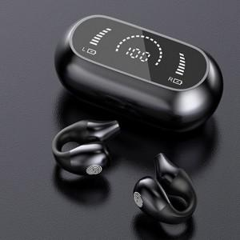 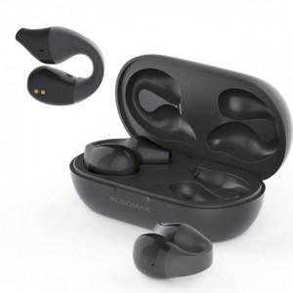 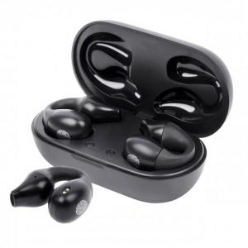

【상세/제작정보】

【인쇄/포장옵션】 | 레이저 / 포장지포장

【공급단가】 | 수량 | 20~ | 50~ | 100~ | 300~ | 500~
*VAT별도 | 단가 | 23,400원 | 23,040원 | 22,500원 | 21,600원 | 20,700원

【상품 URL】 | https://easy1.co.kr:443/src/goods_detail.php?gdno=15324

